処理フロー
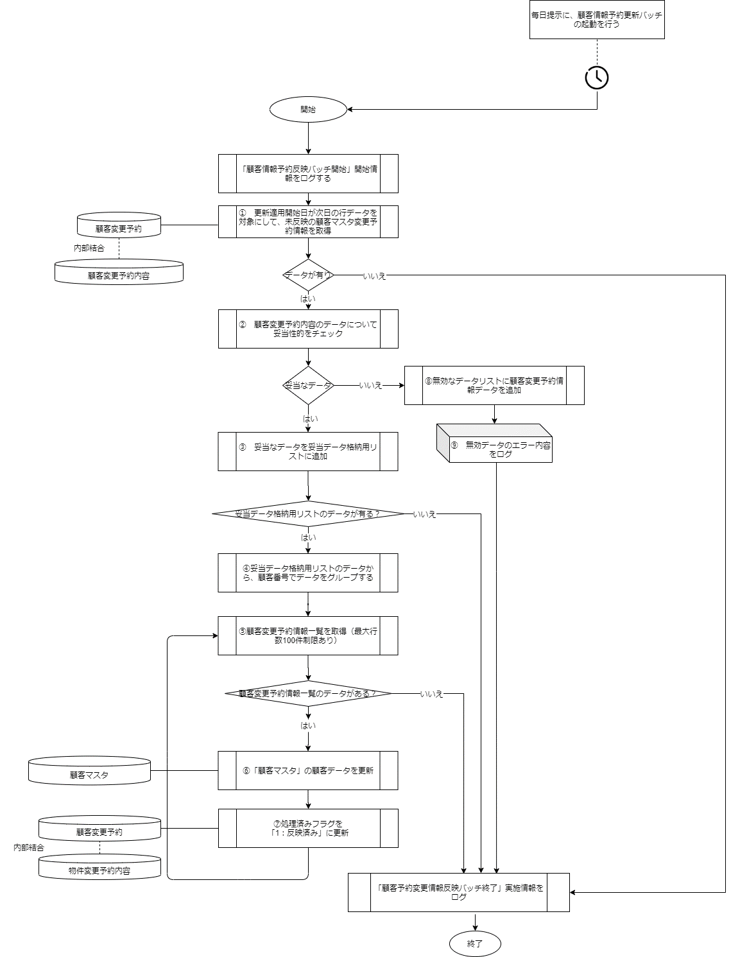
案件名 | ドキュメント名 | 作成日 | 作成者 | 更新日 | 更新者
〇〇〇〇システム | 基本設計書 バッチ設計書 〇〇〇〇 | 2024-01-01 | 〇〇 〇〇

機能ID | 機能名

